Chi tiết địa chất
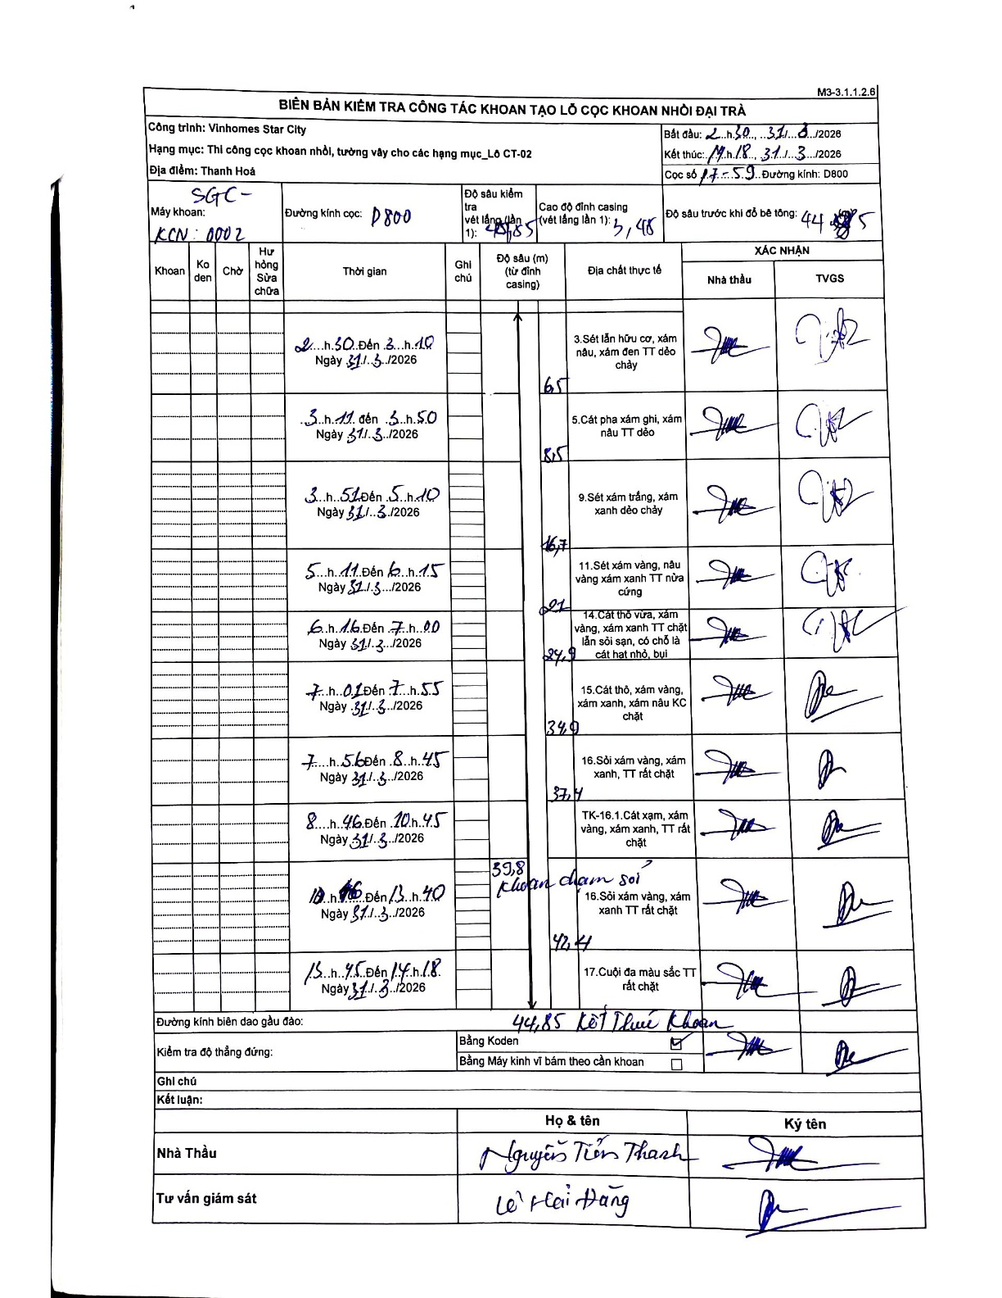
Dự án | Star City Thanh Hóa
Hạng mục | Thi công cọc khoan nhồi, tường vây cho các hạng mục_Lô CT-02
Tên bộ phận | Cọc khoan nhồi
Số hiệu cọc | P7-59
Tên Máy khoan | SGC-KCN0002
Đường kính | D800
Bắt đầu thi công | 02:30 31/03/2026
Kết thúc thi công | 14:18 31/03/2026

Địa chất TT | Đường kính | Mô tả lớp thiết kế | Từ (h) | Đến (h) | Cao độ từ | Cao độ đến | T.Gian (h) | Dài (m) | V (m/h) | Ghi chú
1 | D800 | Sét lẫn hữu cơ, xám nâu, xám đen TT dẻo chảy | 02:30 31/03/2026 | 03:10 31/03/2026 | -0.71 | -7.21 | 0.67 | 6.5 | 9.75
2 | D800 | Cát pha xám ghi, xám nâu TT dẻo | 03:11 31/03/2026 | 03:50 31/03/2026 | -7.21 | -9.21 | 0.65 | 2 | 3.08
3 | D800 | Sét xám trắng, xám xanh dẻo chảy | 03:51 31/03/2026 | 05:10 31/03/2026 | -9.21 | -17.41 | 1.32 | 8.2 | 6.23
4 | D800 | Sét xám vàng, nâu vàng xám xanh TT nửa cứng | 05:11 31/03/2026 | 06:15 31/03/2026 | -17.41 | -21.71 | 1.07 | 4.3 | 4.03
5 | D800 | Cát thô vừa, xám vàng, xám xanh TT chặt lẫn sỏi sạn, có chỗ là cát hạt nhỏ, bụi | 06:16 31/03/2026 | 07:00 31/03/2026 | -21.71 | -25.61 | 0.73 | 3.9 | 5.32
6 | D800 | Cát thô, xám vàng, xám xanh, xám nâu KC chặt | 07:01 31/03/2026 | 07:55 31/03/2026 | -25.61 | -35.61 | 0.9 | 10 | 11.11
7 | D800 | Sỏi xám vàng, xám xanh, TT rất chặt | 07:56 31/03/2026 | 08:45 31/03/2026 | -35.61 | -38.11 | 0.82 | 2.5 | 3.06
8 | D800 | TK-16.1.Cát xám, xám vàng, xám xanh, TT rất chặt | 08:46 31/03/2026 | 10:45 31/03/2026 | -38.11 | -40.51 | 1.98 | 2.4 | 1.21
9 | D800 | Sỏi xám vàng, xám xanh TT rất chặt | 10:46 31/03/2026 | 13:40 31/03/2026 | -40.51 | -43.11 | 2.9 | 2.6 | 0.9
10 | D800 | Cuội đa màu sắc TT rất chặt | 13:45 31/03/2026 | 14:18 31/03/2026 | -43.11 | -45.56 | 0.55 | 2.45 | 4.45

ẢNH BIÊN BẢN GỐC

